1安装说明
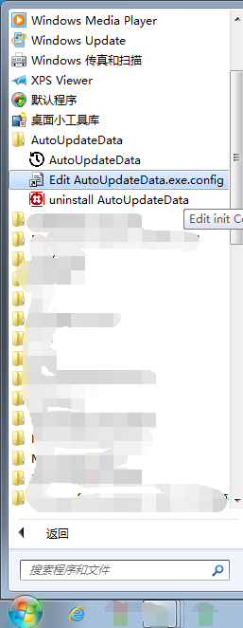
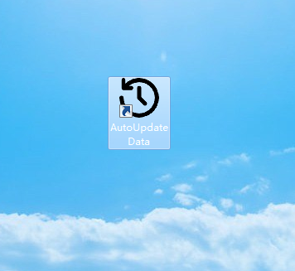
 | AutoUpdateData说明
环境说明：
1、操作系统及环境要求：I: Windows 7 以上 II: .net要求： 4.0/4.5 III: Oracle Client 11g

2、数据库源：oracle 11g, 目标数据库:Microsoft Server SQL 2008

3、目标数据库：对应数据库，要新增一个表：iLog

SET QUOTED_IDENTIFIER ON GO CREATE TABLE [dbo].[iLog]( [id] [bigint] IDENTITY(1,1) NOT NULL, [type] [nvarchar](50) NULL, [system_id] [nvarchar](50) NULL, [time_start] [datetime] NULL, [time_done] [datetime] NULL, [sql] [text] NULL, [size] [int] null, [address] [nvarchar](50) null, [comment] [text] NULL, CONSTRAINT [PK_iLog_new] PRIMARY KEY CLUSTERED ( [id] DESC )WITH (PAD_INDEX = OFF, STATISTICS_NORECOMPUTE = OFF, IGNORE_DUP_KEY = OFF, ALLOW_ROW_LOCKS = ON, ALLOW_PAGE_LOCKS = ON) ON [PRIMARY] ) ON [PRIMARY] TEXTIMAGE_ON [PRIMARY] GO
Type 对应表如下： 1:INVENTORY_PART_TAB 2:INVENTORY_TRANSACTION_HIST_TAB 3:N_AIS_SHOP_LIST_PICKED_ACT_TAB 4:N_TRANSPORT_ORDER_TAB 5:SHOP_ORD_TAB,SHOP_ORDER_OPERATION_TAB 6:SHOP_ORD_TAB,SHOP_MATERIAL_ALLOC_TAB

4、目标数据库中，对应的表结构，如是递增序列属性。则目标数据库中的表，不能设置为递增，应为设置主键。
5、Oracle Client 11g设置连接Oracle数据库正确,确保数据库连接正常。

1.安装
直接运行setup.exe，进行安装。

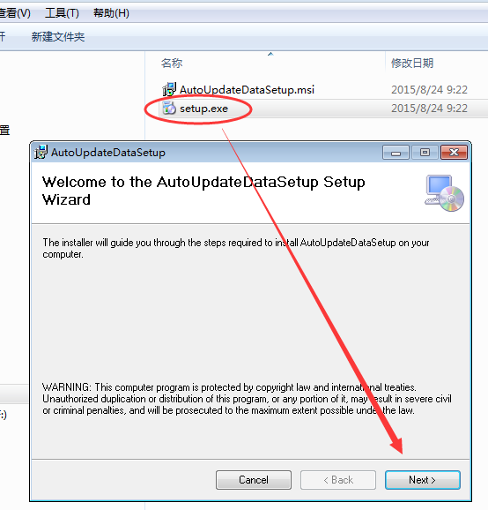
如下图：

2.选择安装目录，点下一步。
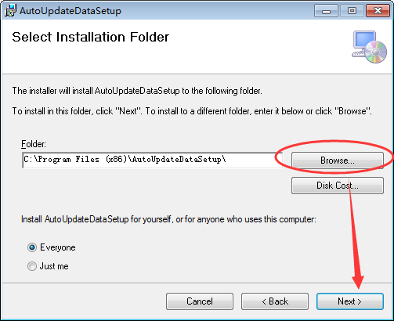

3、直接点下一步，有对话框要求，管理员权限，点是。进行安装。
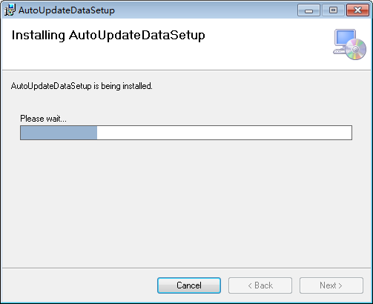

4、点Close.完成安装。
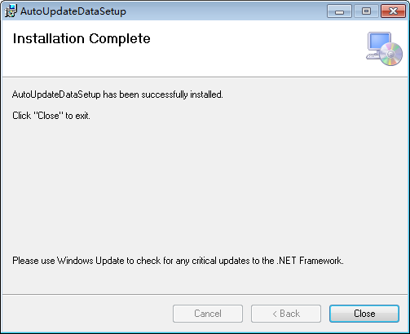

5.安装完成后，桌面，开始菜单会出现软件图标。

2设置相关
6.修改配置文件。

 | 打开安装目录，找到如下图文件。用文本类软件（管理员）打开。

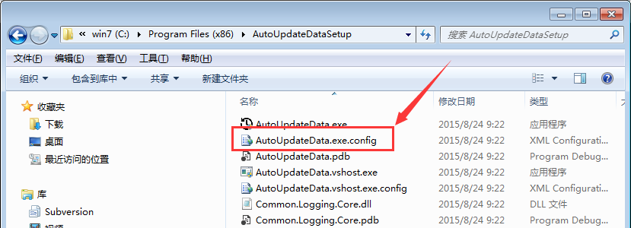

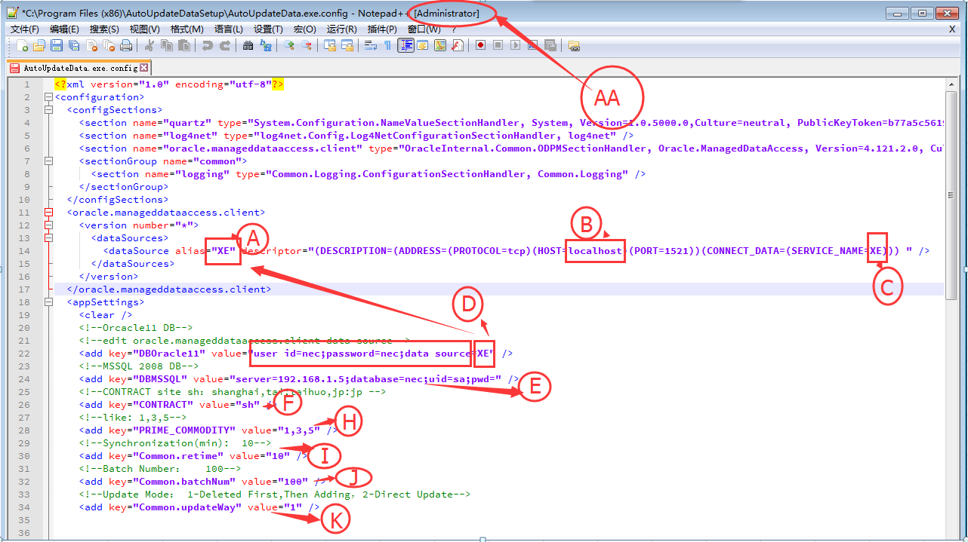

 | A：命名一个Oracle数据源名称。

 | B:Oracle数据库服务器IP地址，及确认旁边的端口地址。

 | C:对应Oracle 数据库的 Service_name.

 | D：Oracle数据库对应的账号及密码。数据源为A命名的。

 | E:Microsoft Server SQL 2008 对应的连接设置。 （数据库IP,数据库名称，用户名及密码。）

 | F:配置 Contract

 | H:配置 ：Prime_Commodity 可多个，以逗号分隔。

 | I:配置同步时间（分钟）

 | J:配置分批上传数。（条）

 | K:更新方式。1或2.
 |  | 1.删除后再新增。
 |  | 2.根据关键字更新。

 | AA:注意以管理员权限修改。修改后保存。

3软件运行
7.软件运行
 | 进入操作系统桌面，点击如下图标。要求管理员权限，点是。

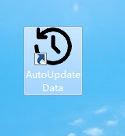

 | I、显示如下界面。
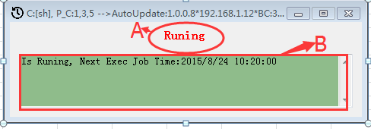

 | A:运行状态。

 | B:提示信息。（当前正在运行中，下次运行时间）

 | II:右下角如下图

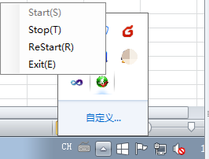

 | a.Start:运行上次停止的更新操作

 | b.Stop：停止更新操作

 | c.Restart：重新运行更新操作，同步时间重新计算。

 | d.Exit：退出软件

8:运行状态说明：

 | 如下图标：说明软件正在运行。

 | 如下图标：说明软件停止运行，或运行中遇到错误。

9，软件运行后，会生成Log文件相关。

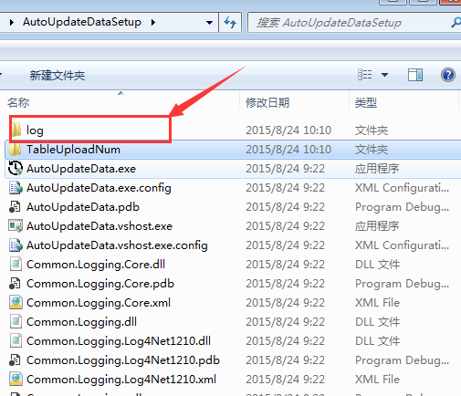

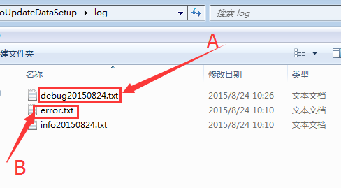

 | A:软件运行中产生的日记。每天一个新文件。

 | B:软件运行产中，产生的错误相关。

数据同步说明及其它
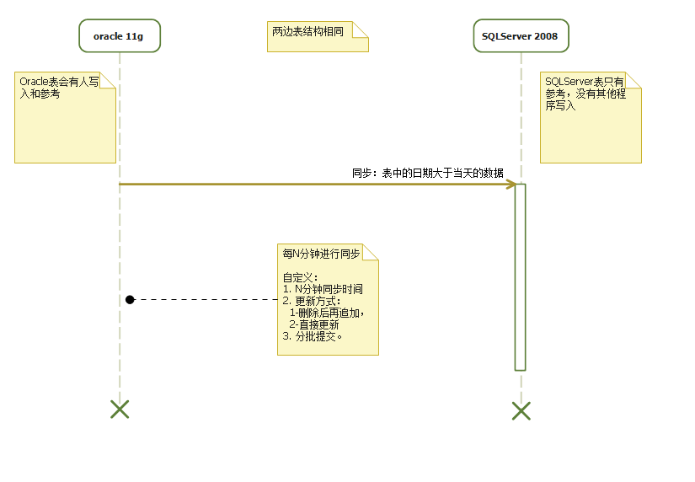

功能说明如下：
1，程序启动后，隐藏到右下角的托盘里，程序自动启动。
点击右键菜单，有设定及退出功能。

2，设定功能说明：
Ø 整个程序界面全部使用英文。
Ø 定时同步时间： 分。（设定后，到时间同步一次）
Ø 数据提交间隔： 条。（导入的数据很大时，需要分段进行提交）
Ø 数据更新方式分以下两种，数据同步时如果主键已存在，程序逻辑处理的方式：
1- 删除后再追加
2- 直接更新（根据主键更新所有字段）

3，导入程序功能说明：
Ø Oracle11g数据库中的表数据导入到SQLServer2008。
Ø 根据设定的定时同步时间执行导入程序。
Ø 导入对象：6个表，两边的表结构完全一样。

Ø Oracle数据库拉去数据的条件：每个表里的最后更新时间大于当天的数据。（Oracle里的更新时间只有年月日）
Ø Oracle表会有人写入和参考。SQLServer表只有参考，没有其他程序写入。
Ø 导入时，需要注意大数据的情况，分段进行提交。
Ø 导入时，对于导入失败的数据要多尝试几次，避免数据丢失。尝试次数，配置文件定义。仍然失败，需要单独生成日志文件。
Ø 导入程序，不要弹出对话框，全部已日志方式输出错误。

